機架總表
機架裁料圖
B
H
I
J
F
G
W
A
E
C
D
X
 | 裁料圖(外型尺寸)
 | 2D圖部件編號 | FRAME1/FRAME2
 | 使用者可調整尺寸
K
L
M
N
 | 行程(α)
 | 閉合工作高度(β)
Z
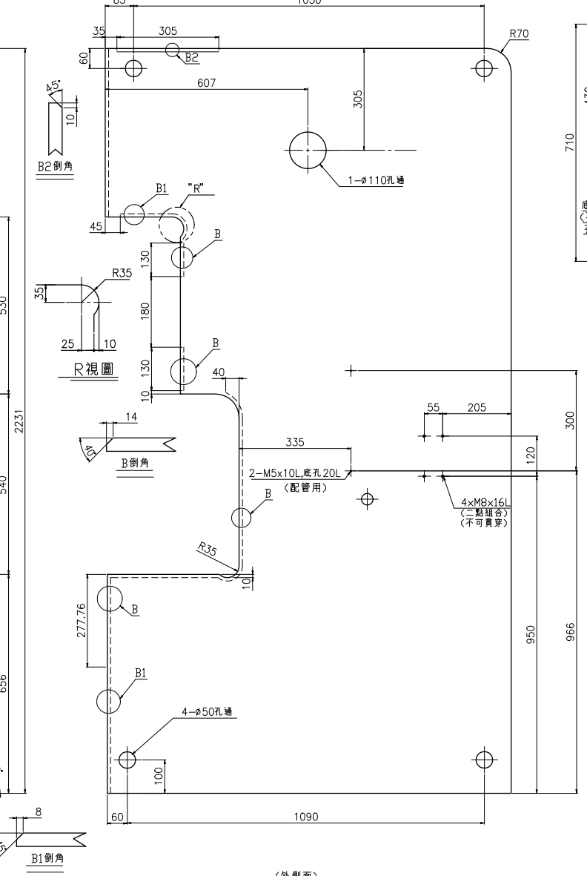
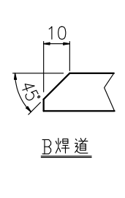
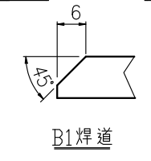
機架裁料圖(噸數25~45)
Y
B_R
B_S
B2_S
B1_S
B2_R
B1_R
 | 作業面高度(γ)
Z1
AA1
AA2
 | 喉部調整(ζ)
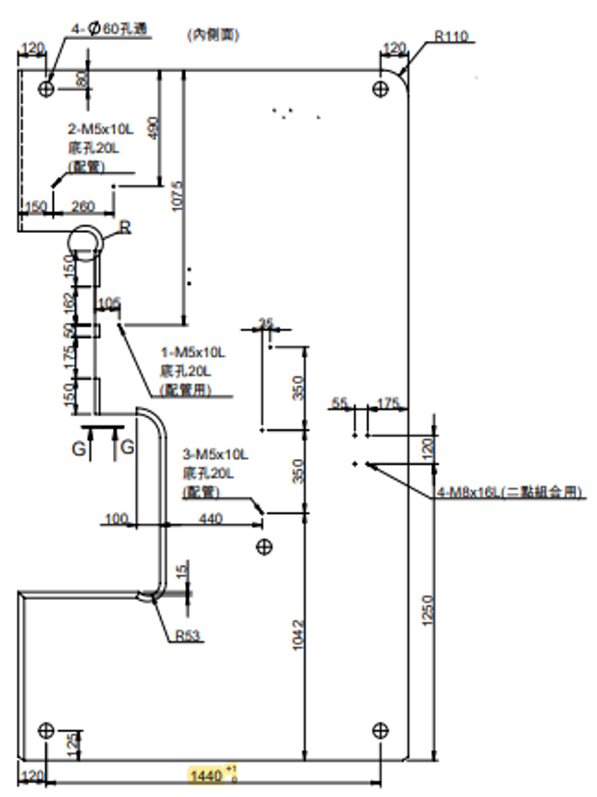
T
U
V
BB
 | 平板前後(δ)
 | 標準零件尺寸
 | 零件名稱 | FRAME1/FRAME2 |  |  |  |  |  |  |  |  | 可調整尺寸關聯方程式
G1
 | 變數 噸數 | 25 | 35 | 45 | 60 | 80 | 110 | 160 | 200 | 250 | A+0.5α+β
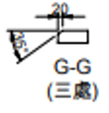
O
P
V5
VV4
 | FRAME1_A | 2011 | 2128 | 2231 | 2483 | 2693 | 2910 | 3191 | 3622 | 3897 | B+zeta
V4
V3
VV3
 | FRAME1_B | 1059 | 1126 | 1210 | 1315 | 1480 | 1680 | 1985 | 2113 | 2400
V2
V1
VV2
 | FRAME1_C | 460 | 485 | 530 | 600 | 665 | 770 | 860 | 1000 | 1150
VV1
 | FRAME1_D | 440 | 488 | 540 | 602 | 685 | 750 | 829 | 922 | 957 | D+β
 | FRAME1_E | 696 | 675 | 656 | 741 | 733 | 710 | 702 | 780 | 780 | E+γ
 | FRAME1_F | 1056 | 1136 | 1216 | 1335 | 1470 | 1680 | 2000 | 2130 | 2381
Q
R
S
 | FRAME1_G | 190 | 205 | 225 | 238 | 260 | 330 | 390 | 421 | 476
 | FRAME1_G1 | 38 | 42 | 45 | 42 | 0 | 0 | 0 | 0 | 0
 | FRAME1_H | 313 | 355 | 395 | 435 | 530 | 610 | 670 | 734 | 825 | H+delta
 | FRAME1_I | 45 | 35 | 30 | 0 | 35 | 0 | 0 | 0 | 0
 | FRAME1_J | 9 | 20 | 0 | 0 | 19 | 23 | 0 | 25 | 0
SS
R詳圖 | FRAME1_K | 35 | 35 | 35 | 35 | 50 | 50 | 50 | 50 | 50
 | FRAME1_L | 10 | 10 | 10 | 10 | 10 | 10 | 10 | 10 | 10
 | FRAME1_M | 35 | 35 | 35 | 35 | 50 | 50 | 50 | 50 | 50
RR
 | FRAME1_N | 25 | 25 | 25 | 25 | 40 | 40 | 40 | 40 | 40
 | FRAME1_O | 0 | 0 | 0 | 40 | 0 | 35 | 35 | 35 | 35
_ | FRAME1_P | 0 | 0 | 0 | 14 | 0 | 20 | 23 | 25 | 18
 | FRAME1_Q | 0 | 0 | 0 | 3 | 0 | 3 | 0 | 3 | 3
 | FRAME1_R | 0 | 0 | 0 | 40 | 0 | 35 | 35 | 35 | 35
 | FRAME1_S | 0 | 0 | 0 | 14 | 0 | 25 | 28 | 30 | 33
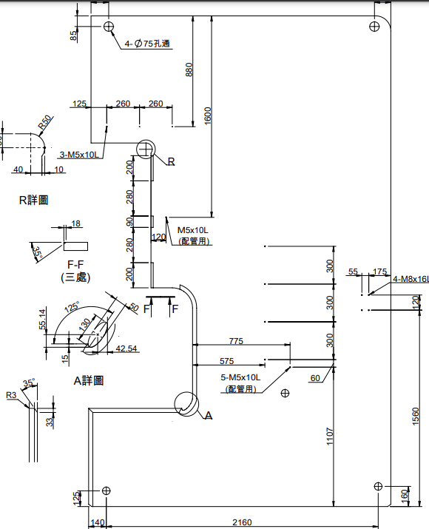
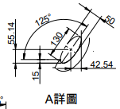
機架裁料圖(噸數250)
T250_B
T250_A
T250_C
T250_D
T250_E
 | FRAME1_RR | 0 | 0 | 0 | 40 | 0 | 35 | 35 | 35 | 35
 | FRAME1_SS | 0 | 0 | 0 | 14 | 0 | 25 | 28 | 30 | 33
 | FRAME1_B_R | 45 | 40 | 0 | 0 | 35 | 0 | 0 | 0 | 0
 | FRAME1_B_S | 10 | 12 | 14 | 0 | 22 | 0 | 0 | 0 | 0
 | FRAME1_B1_R | 45 | 0 | 0 | 0 | 0 | 0 | 0 | 0 | 0
 | FRAME1_B1_S | 6 | 0 | 8 | 0 | 0 | 0 | 0 | 0 | 0
 | FRAME1_B2_R | 45 | 0 | 45 | 0 | 0 | 0 | 0 | 0 | 0
 | FRAME1_B2_S | 8 | 0 | 10 | 0 | 0 | 0 | 0 | 0 | 0
 | FRAME1_T | 10 | 10 | 10 | 13 | 15 | 15 | 15 | 15 | 0
 | FRAME1_U | 20 | 30 | 35 | 50 | 53 | 53 | 65 | 75 | 0
 | FRAME1_T250_A(-15) | 0 | 0 | 0 | 0 | 0 | 0 | 0 | 0 | 40.14
 | FRAME1_T250_B | 0 | 0 | 0 | 0 | 0 | 0 | 0 | 0 | 125
 | FRAME1_T250_C | 0 | 0 | 0 | 0 | 0 | 0 | 0 | 0 | 130
 | FRAME1_T250_D | 0 | 0 | 0 | 0 | 0 | 0 | 0 | 0 | 50
 | FRAME1_T250_E | 0 | 0 | 0 | 0 | 0 | 0 | 0 | 0 | 42.54
 | FRAME1_V | 8 | 35 | 40 | 80 | 80 | 100 | 120 | 140 | 179
 | FRAME1_V1 | 0 | 0 | 0 | 150 | 150 | 150 | 200 | 200 | 200
 | FRAME1_V2 | 0 | 0 | 0 | 95 | 120 | 175 | 160 | 220 | 280
 | FRAME1_V3 | 0 | 0 | 0 | 50 | 40 | 50 | 60 | 60 | 90
 | FRAME1_V4 | 0 | 0 | 0 | 90 | 117 | 162 | 160 | 220 | 280
 | FRAME1_V5 | 0 | 0 | 0 | 140 | 150 | 150 | 200 | 200 | 200
 | FRAME1_VV1 | 10 | 10 | 10 | 0 | 0 | 0 | 0 | 0 | 0
 | FRAME1_VV2 | 130 | 130 | 130 | 0 | 0 | 0 | 0 | 0 | 0
 | FRAME1_VV3 | 105 | 130 | 180 | 0 | 0 | 0 | 0 | 0 | 0
 | FRAME1_VV4 | 130 | 130 | 130 | 0 | 0 | 0 | 0 | 0 | 0
 | FRAME1_W | 50 | 60 | 70 | 80 | 80 | 100 | 120 | 140 | 160
 | FRAME1_X | 0 | 302 | 334 | 351 | 440 | 520 | 563 | 614 | 476 | X+0.5δ
 | FRAME1_Y | 323 | 363 | 277.76 | 0 | 0 | 0 | 0 | 0 | 0
 | FRAME1_Z | C10 | 0 | 0 | C12 | C15 | 0 | C20 | 0 | 0
 | FRAME1_Z1 | 50 | 60 | 70 | 80 | 100 | 110 | 120 | 0 | 0
 | FRAME1_AA1 | 28 | 42 | 35 | 42 | 0 | 0 | 0 | 0 | 0
 | FRAME1_AA2 | 262 | 276 | 305 | 343 | 0 | 0 | 0 | 0 | 0
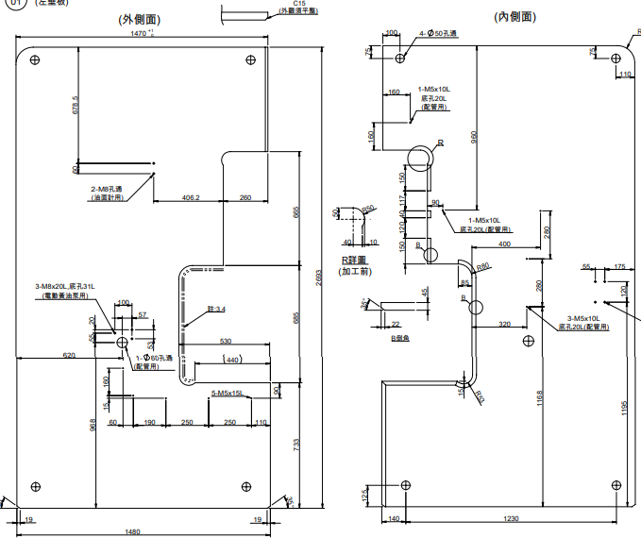
a1
a2
c1
c2
b
d
i
e1
f1
f2
f3
f4
e2
e3
g
h1
h2
e4
j1
j2
k1
k2
k3
k4
k5
j3
l1
l2
l3
m
o1
o2
n
p
q1
r1
r2
r3
r4
s
t
u
v
w1
w2
w3
w4
x1
x2
y1
y2
y3
z1
z2
z3
z4
aa1
bb1
bb2
cc1
cc2
dd1
dd2
ee1
ee2
ee3
 | FRAME1_BB | B2 | B2 | B2 | C8 | 0 | 0 | 0 | 0 | 0
 | FRAME1_CC | 19 | 22 | 25 | 28 | 45 | 50 | 55 | 60 | 65 | 板厚

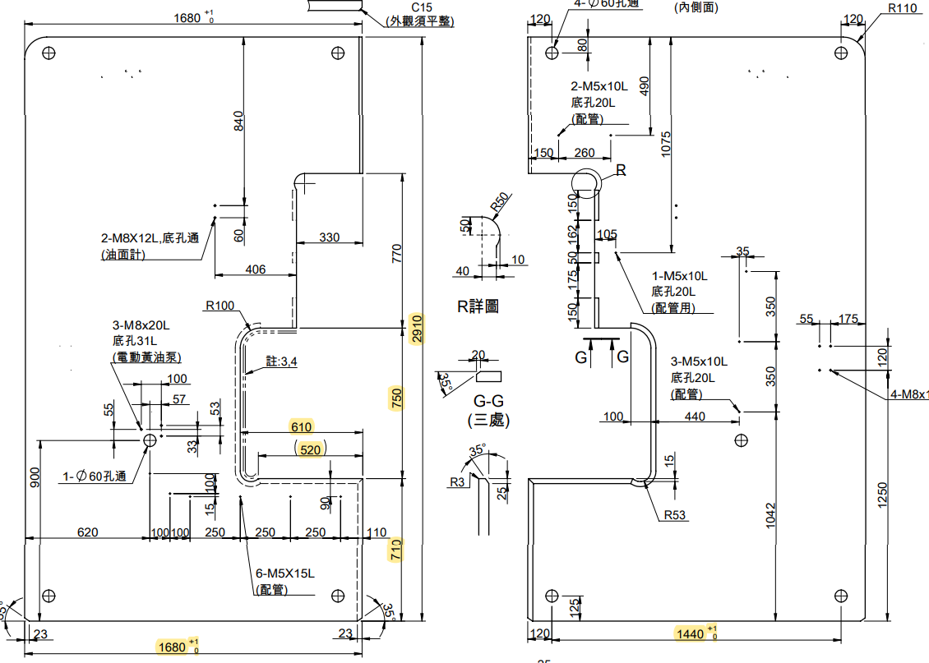
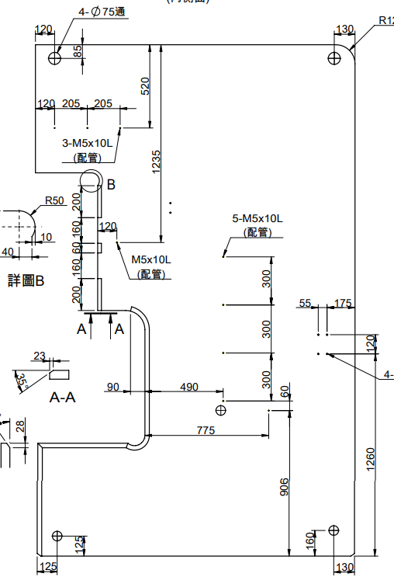
k6
q1
q2
q2
q3
q1

FRAME1
使用者可調整尺寸
行程(α)
閉合工作高度(β)
作業面高度(γ)
x1
喉部調整(ζ)
平板前後(δ)
x2
y1
裁料圖(內孔尺寸)
孔洞名稱 | 變數 | 噸數 |  |  |  |  |  |  |  |  | 關聯方程式
x3
y2
 |  | 25 | 35 | 45 | 60 | 80 | 110 | 160 | 200 | 250
油面計 | a1 | 490 | 577 | 625 | 668 | 678.5 | 840 | 989 | 1130 | 1281
x4
y3
 | a2 | 60 | 60 | 60 | 60 | 60 | 60 | 60 | 60 | 60
y4
 | b | 246.5 | 195 | 257 | 267 | 406.2 | 406 | 455 | 500 | 470
x5
 | c1 | 2 | 2 | 2 | 2 | 2 | 2 | 2 | 2 | 2
 | c2 | M8 | M8 | M8 | M8 | M8 | M8 | M8 | M8 | M8
 | c3 | 0 | 15 | 20 | 12 | 0 | 12 | 12 | 12 | 12
y5
 | c4 | 19 | 22 | 25 | 28 | 45 | 50 | 55 | 60 | 65
電動黃油泵 | d | 100 | 100 | 100 | 100 | 100 | 100 | 100 | 100 | 100
aa2
 | e1 | 53 | 53 | 53 | 53 | 53 | 53 | 53 | 53 | 53
 | e2 | 20 | 20 | 20 | 20 | 20 | 20 | 20 | 20 | 20
 | e3 | 55 | 55 | 55 | 55 | 55 | 55 | 55 | 55 | 55
 | e4 | 910 | 907 | 881 | 907 | 968 | 900 | 907 | 900 | 900
 | f1 | 3 | 3 | 3 | 3 | 3 | 3 | 3 | 3 | 3
 | f2 | M8 | M8 | M8 | M8 | M8 | M8 | M8 | M8 | M8
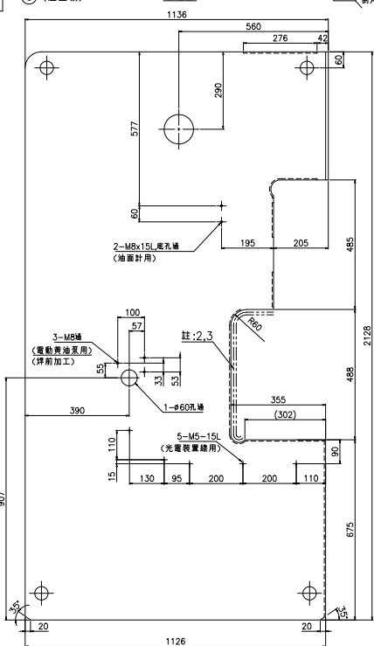
ff
gg
hh1
hh2
c3
c4
 | f3 | 0 | 0 | 20 | 12 | 20 | 20 | 16 | 20 | 20
 | f4(底孔) | 0 | 0 | 31 | 33 | 31 | 31 | 0 | 31 | 0
配管用 | g | 390 | 390 | 430 | 500 | 620 | 620 | 840 | 840 | 840 | g+delta
 | h1 | 1 | 1 | 1 | 1 | 1 | 1 | 1 | 1 | 1
 | h2 | 60 | 60 | 60 | 60 | 60 | 60 | 60 | 60 | 60
光電裝置線用 | i | 57 | 57 | 50 | 57 | 57 | 57 | 57 | 57 | 57
 | j1 | 110 | 110 | 110 | 110 | 160 | 100 | 110 | 110 | 110
 | j2 | 15 | 15 | 15 | 15 | 15 | 15 | 15 | 15 | 15
 | j3 | 90 | 90 | 90 | 90 | 90 | 90 | 120 | 120 | 120
 | k1 | 90 | 130 | 130 | 45 | 60 | 100 | 145 | 145 | 250
 | k2 | 70 | 95 | 140 | 160 | 190 | 100 | 140 | 260 | 300
 | k3 | 200 | 200 | 200 | 250 | 250 | 250 | 250 | 250 | 300
 | k4 | 200 | 200 | 200 | 250 | 250 | 250 | 250 | 250 | 300
 | k5 | 110 | 110 | 110 | 110 | 110 | 250 | 250 | 250 | 300
 | k6 | 110 | 110 | 110 | 110 | 110 | 110 | 110 | 110 | 110
 | l1 | 5 | 5 | 5 | 5 | 5 | 6 | 6 | 6 | 6
 | l2 | M5 | M5 | M5 | M5 | M5 | M5 | M5 | M5 | M5
 | l3 | 15 | 15 | 15 | 15 | 15 | 15 | 15 | 15 | 15
3-M5X10L(配管用)(r1) | p | 0 | 0 | 0 | 0 | 160 | 190 | 280 | 220 | 130
 | q1 | 0 | 0 | 0 | 0 | 160 | 150 | 120 | 210 | 125
 | q2 | 0 | 0 | 0 | 0 | 0 | 260 | 205 | 260 | 260
 | q3 | 0 | 0 | 0 | 0 | 0 | 0 | 205 | 0 | 260
 | r1 | 0 | 0 | 0 | 0 | 1 | 2 | 3 | 2 | 3
 | r2 | 0 | 0 | 0 | 0 | M5 | M5 | M5 | M5 | M5
 | r3 | 0 | 0 | 0 | 0 | 10 | 10 | 10 | 15 | 10
 | r4 | 0 | 0 | 0 | 0 | 20 | 20 | 0 | 20 | 0
配管用(名稱待確認) | u | 0 | 0 | 0 | 845 | 960 | 1075 | 1235 | 1437 | 1600
 | v | 0 | 0 | 0 | 95 | 90 | 105 | 120 | 120 | 120
o3
o4
 | w1 | 0 | 0 | 0 | 1 | 1 | 1 | 1 | 1 | 1
 | w2 | 0 | 0 | 0 | M5 | M5 | 5 | M5 | M5 | M5
 | w3 | 0 | 0 | 0 | 10 | 10 | 10 | 10 | 10 | 10
 | w4 | 0 | 0 | 0 | 20 | 20 | 20 | 0 | 20 | 0
配管用(名稱待確認) | x1 | 360 | 340 | 335 | 355 | 400 | 475 | 490 | 485 | 575
 | x2 | 360 | 340 | 335 | 355 | 320 | 440 | 490 | 485 | 575
 | x3 | 0 | 340 | 0 | 0 | 320 | 440 | 490 | 485 | 575
 | x4 | 0 | 0 | 0 | 0 | 0 | 0 | 490 | 485 | 575
 | x5 | 0 | 0 | 0 | 0 | 0 | 0 | 775 | 485 | 775
 | y1 | 300 | 175 | 300 | 300 | 280 | 350 | 300 | 300 | 300
 | y2 | 976 | 175 | 966 | 968 | 280 | 350 | 300 | 300 | 300
 | y3 | 0 | 968 | 0 | 0 | 1168 | 1042 | 300 | 300 | 300
 | y4 | 0 | 0 | 0 | 0 | 0 | 0 | 60 | 300 | 60
 | y5 | 0 | 0 | 0 | 0 | 0 | 0 | 906 | 962 | 1107
 | z1 | 2 | 2 | 2 | 2 | 3 | 3 | 5 | 5 | 5
 | z2 | M5 | M5 | M5 | M5 | M5 | M5 | M5 | M5 | M5
 | z3 | 10 | 10 | 10 | 10 | 10 | 10 | 10 | 10 | 10
 | z4 | 17 | 20 | 20 | 20 | 20 | 20 | 0 | 20 | 0
二點組合 | cc1 | 960 | 900 | 950 | 1058 | 1195 | 1250 | 1260 | 1465 | 1560
 | cc2 | 120 | 120 | 120 | 120 | 120 | 120 | 120 | 120 | 120
 | dd1 | 55 | 55 | 55 | 55 | 55 | 55 | 55 | 55 | 55
 | dd2 | 581 | 541 | 610 | 705 | 775 | 895 | 1140 | 1204 | 1160
 | ee1 | 4 | 4 | 4 | 4 | 4 | 4 | 4 | 4 | 4
 | ee2 | M8 | M8 | M8 | M8 | M8 | M8 | M8 | M8 | M8
 | ee3 | 16 | 16 | 16 | 16 | 16 | 16 | 16 | 16 | 16
110孔(名稱待定) | ff | 523 | 560 | 607 | 663 | 0 | 0 | 0 | 0 | 0
 | gg | 250 | 290 | 305 | 330 | 0 | 0 | 0 | 0 | 0
 | hh1 | 1 | 1 | 1 | 1 | 0 | 0 | 0 | 0 | 0
 | hh2 | 110 | 110 | 110 | 110 | 0 | 0 | 0 | 0 | 0
吊孔 | m | 60 | 80 | 85 | 90 | 100 | 120 | 120 | 130 | 140
 | n | 50 | 60 | 60 | 80 | 75 | 80 | 85 | 85 | 85
 | o1 | 1 | 4 | 4 | 4 | 4 | 4 | 4 | 4 | 4
 | o2 | 40 | 50 | 50 | 50 | 50 | 60 | 75 | 75 | 75
 | s | 50 | 60 | 60 | 80 | 75 | 80 | 85 | 85 | 85
 | t | 81 | 81 | 81 | 80 | 110 | 120 | 120 | 131 | 130
 | aa1 | 100 | 100 | 100 | 100 | 125 | 125 | 125 | 125 | 125
 | aa2 | 0 | 0 | 0 | 0 | 0 | 0 | 160 | 160 | 160
 | bb1 | 61 | 61 | 60 | 90 | 140 | 120 | 125 | 130 | 140
 | bb2 | 938 | 1005 | 1090 | 1135 | 1230 | 1440 | 1730 | 1883 | 2160

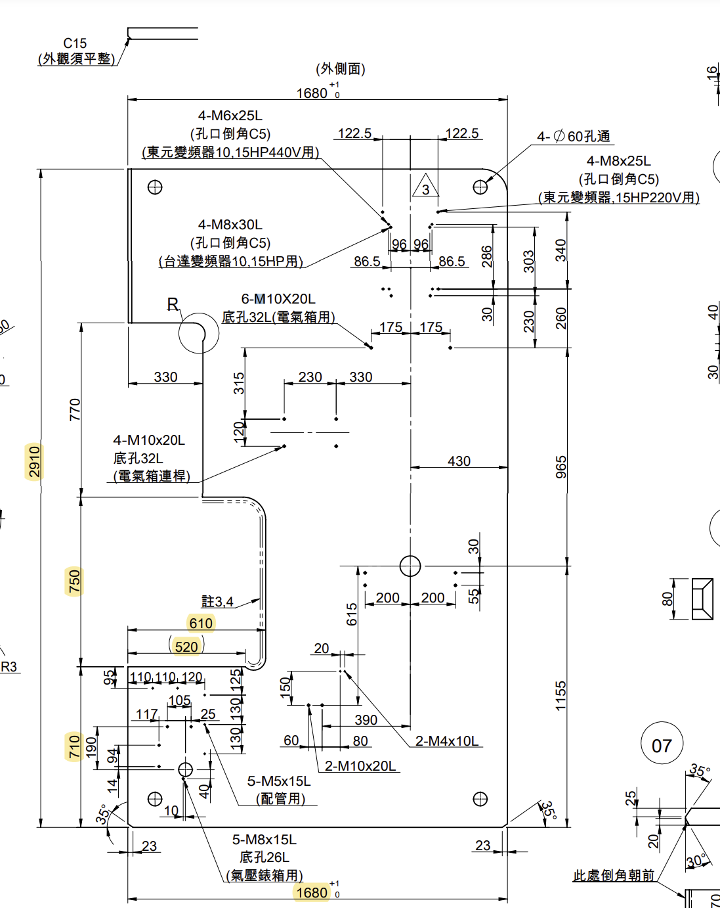
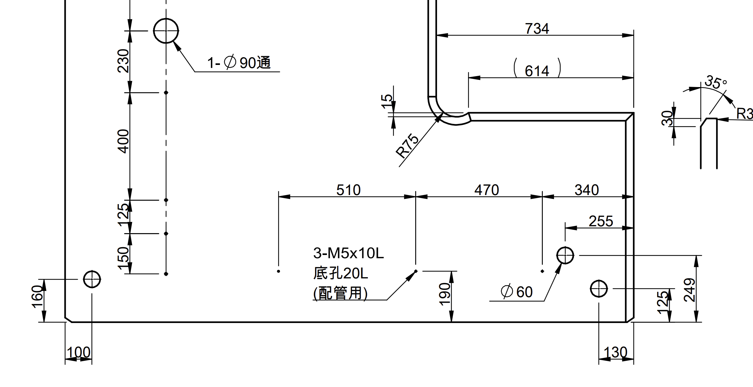
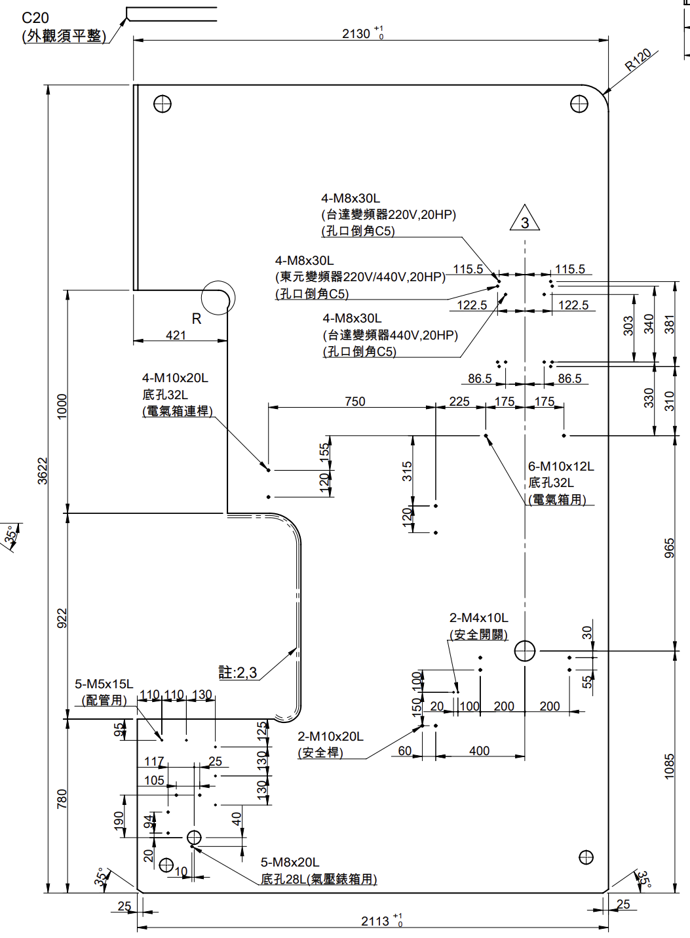
a1
a2
b1
b2
d1
d2
c1
c2
c3
e1
e2
f1
f2
h
i
j1
j2
j3
j4
k
l1
l2
l3
l4
l5
m1
m2
m3
m4
n
o1
o2
p
q1
q2
q3
q4
r
s
t
xx1
xx2
yy1
u
v
w1
w2
w3
w4
x1
x2
x3
y1

FRAME2
使用者可調整尺寸
行程(α)
閉合工作高度(β)
作業面高度(γ)
喉部調整(ζ)
平板前後(δ)
裁料圖(內孔尺寸)
孔洞名稱 | 變數名稱 | 噸數 |  |  |  |  |  |  |  |  | 可調整尺寸關聯方程式
 |  | 25 | 35 | 45 | 60 | 80 | 110 | 160 | 200 | 250
4-M8X16L | a1 | 0 | 0 | 0 | 0 | 508 | 505.5 | 721 | 758 | 866
 | a2 | 0 | 0 | 0 | 0 | 70 | 70 | 70 | 70 | 70
 | a3 | 0 | 0 | 0 | 0 | 840 | 0 | 0 | 0 | 0
 | b1 | 0 | 0 | 0 | 0 | 120 | 169 | 169 | 267 | 331
 | b2 | 0 | 0 | 0 | 0 | 30 | 30 | 30 | 30 | 30
 | b3 | 0 | 0 | 0 | 0 | 120 | 0 | 0 | 0 | 0
 | c1 | 0 | 0 | 0 | 0 | 2 | 2 | 2 | 2 | 2
 | c2 | 0 | 0 | 0 | 0 | M5 | M5 | M5 | M5 | M5
 | c3 | 0 | 0 | 0 | 0 | 10 | 10 | 10 | 10 | 10
2-M5(配管用) | c4 | 0 | 0 | 0 | 0 | 4 | 4 | 4 | 0 | 0
 | c5 | 0 | 0 | 0 | 0 | M8 | M8 | M8 | 0 | 0
 | c6 | 0 | 0 | 0 | 0 | 16 | 16 | 16 | 0 | 0
 | d1 | 0 | 0 | 0 | 0 | 290 | 385.5 | 400 | 375 | 466
 | d2 | 0 | 0 | 0 | 0 | 250 | 150 | 220 | 200 | 280
2-M5(側邊配管用) | e1 | 320 | 440 | 440 | 470 | 500 | 600 | 700 | 700 | 800
 | e2 | 320 | 320 | 320 | 460 | 350 | 480 | 540 | 540 | 600
 | f1 | 20 | 30 | 30 | 55 | 290 | 330 | 375 | 375 | 375
 | f2 | 20 | 30 | 30 | 40 | 290 | 330 | 375 | 375 | 375
 | g1 | 2 | 2 | 2 | 2 | 4 | 4 | 4 | 2 | 2
 | g2 | M5 | M5 | M5 | M5 | M5 | M5 | M5 | M5 | M5
 | g3 | 10 | 10 | 10 | 10 | 10 | 10 | 10 | 20 | 10
 | g4 | 17 | 20 | 20 | 20 | 10 | 10 | 10 | 32 | 20
1-M5x10L(配管用) | h | 0 | 470 | 0 | 845 | 960 | 1075 | 1235 | 1435 | 1600
 | i | 0 | 40 | 0 | 95 | 90 | 105 | 120 | 120 | 120
 | j1 | 0 | 1 | 0 | 1 | 1 | 1 | 1 | 1 | 1
 | j2 | 0 | M5 | 0 | M5 | M5 | M5 | M5 | M5 | M5
 | j3 | 0 | 10 | 0 | 10 | 10 | 10 | 10 | 10 | 10
 | j4 | 0 | 20 | 0 | 20 | 10 | 20 | 10 | 20 | 20
電線護罩(WIRE_CASING) | k | 318 | 370 | 428 | 450 | 430 | 430 | 375 | 375 | 375 | k+delta
 | l1 | 258 | 204 | 199 | 250 | 266 | 295 | 310 | 598 | 657
 | l2 | 343 | 386 | 431 | 565 | 660 | 295 | 310 | 230 | 270
 | l3 | 125 | 125 | 125 | 125 | 125 | 400 | 400 | 400 | 400
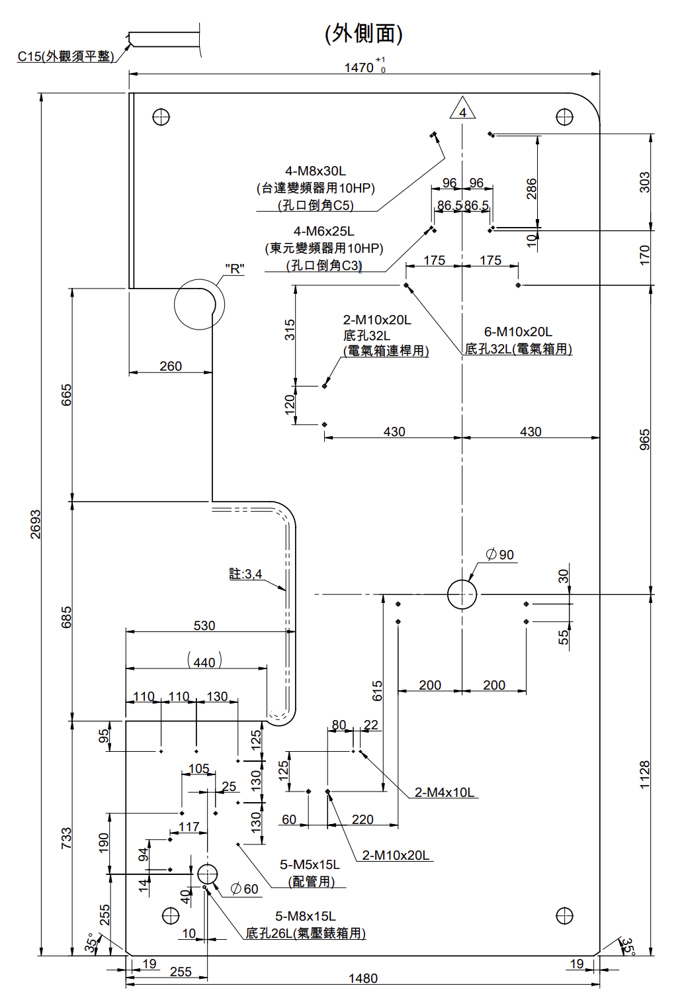
 | l4 | 150 | 150 | 150 | 150 | 150 | 125 | 125 | 125 | 125
 | l5 | 0 | 0 | 0 | 0 | 0 | 150 | 150 | 150 | 150 | if l5==0:Hole5==Deactivate；else:Hole5==Activate
 | m1 | 4 | 4 | 4 | 4 | 4 | 5 | 5 | 5 | 5
 | m2 | M8 | M8 | M8 | M8 | M8 | M8 | M8 | M8 | M8
 | m3 | 12 | 16 | 20 | 20 | 20 | 20 | 20 | 20 | 20
 | m4 | 17 | 0 | 30 | 25 | 31 | 31 | 0 | 31 | 31
90通孔 | n | 90 | 90 | 90 | 90 | 90 | 90 | 90 | 90 | 90
2-M5X10L(配管用) | o1 | 370 | 370 | 240 | 300 | 300 | 300 | 300 | 510 | 500
 | o2 | 0 | 0 | 370 | 500 | 500 | 571 | 571 | 470 | 800
 | o3 | 0 | 0 | 0 | 0 | 0 | 0 | 0 | 340 | 0
 | p | 183 | 180 | 130 | 180 | 180 | 180 | 200 | 190 | 180
 | q1 | 1 | 1 | 2 | 2 | 2 | 2 | 2 | 3 | 2
 | q2 | M5 | M5 | M5 | M5 | M5 | M5 | M5 | M5 | M5
 | q3 | 10 | 10 | 10 | 10 | 10 | 10 | 10 | 10 | 10
 | q4 | 17 | 20 | 20 | 20 | 20 | 20 | 0 | 20 | 20
60通孔 | r | 240 | 240 | 240 | 240 | 255 | 255 | 255 | 255 | 255
 | s | 212 | 212 | 212 | 249 | 255 | 255 | 249 | 249 | 249
 | t | 60 | 60 | 60 | 60 | 60 | 60 | 60 | 60 | 60
電氣箱連桿 | gg1 | 0 | 0 | 0 | 0 | 315 | 315 | 315 | 155 | 155
 | gg2 | 0 | 0 | 0 | 0 | 120 | 120 | 120 | 120 | 120
 | gg3 | 0 | 0 | 0 | 0 | 0 | 0 | 0 | 315 | 315
 | gg4 | 0 | 0 | 0 | 0 | 0 | 0 | 0 | 120 | 120
 | hh1 | 0 | 0 | 0 | 0 | 0 | 230 | 710 | 750 | 925
 | hh2 | 0 | 0 | 0 | 0 | 0 | 330 | 375 | 400 | 400
 | ii1 | 0 | 0 | 0 | 0 | 2 | 4 | 4 | 4 | 4
 | ii2 | 0 | 0 | 0 | 0 | M10 | M10 | M10 | M10 | M10
 | ii3 | 0 | 0 | 0 | 0 | 20 | 20 | 20 | 20 | 20
 | ii4 | 0 | 0 | 0 | 0 | 32 | 32 | 0 | 32 | 32
 | jj | 548 | 561 | 563 | 647 | 780 | 920 | 1235 | 1334 | 1530
氣壓錶箱用 | tt1 | 160 | 190 | 190 | 190 | 190 | 190 | 190 | 190 | 190
 | tt2 | 94 | 94 | 94 | 94 | 94 | 94 | 94 | 94 | 94
 | tt3 | 14 | 14 | 14 | 14 | 14 | 14 | 20 | 20 | 20
 | tt4 | 70 | 40 | 40 | 40 | 40 | 40 | 40 | 40 | 40
 | uu1 | 117 | 117 | 117 | 117 | 117 | 117 | 117 | 117 | 117
 | uu2 | 105 | 105 | 105 | 105 | 105 | 105 | 105 | 105 | 105
 | uu3 | 25 | 25 | 25 | 25 | 25 | 25 | 25 | 25 | 25
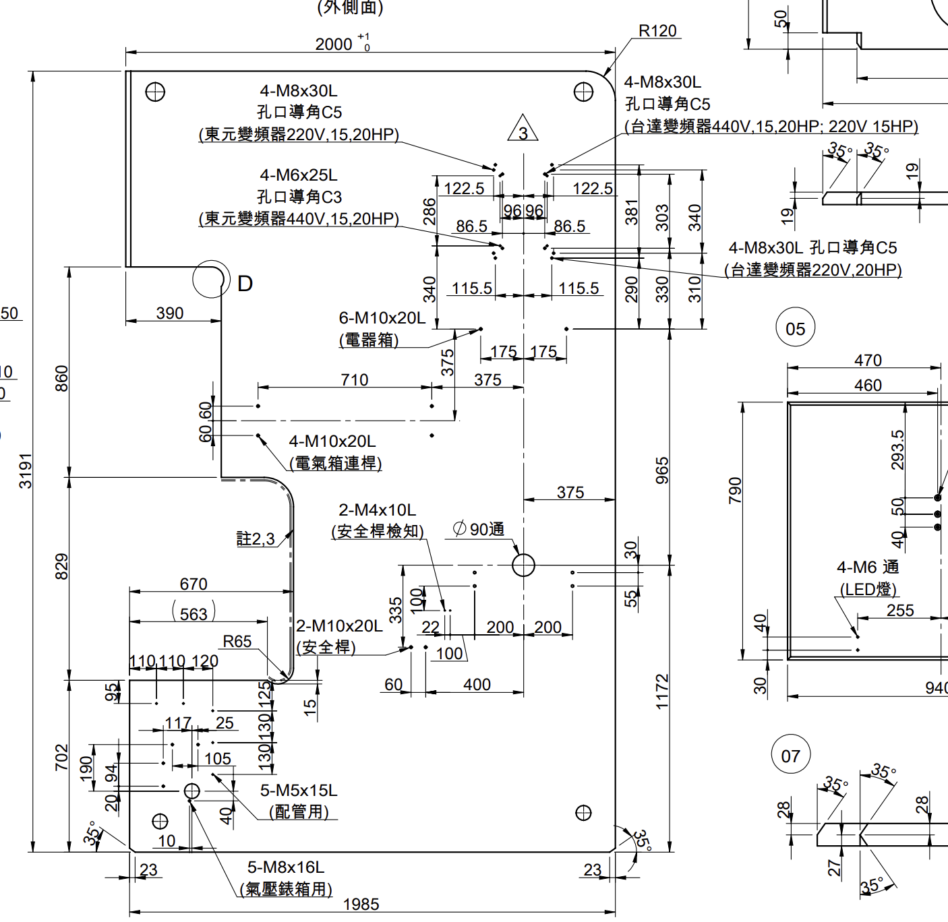
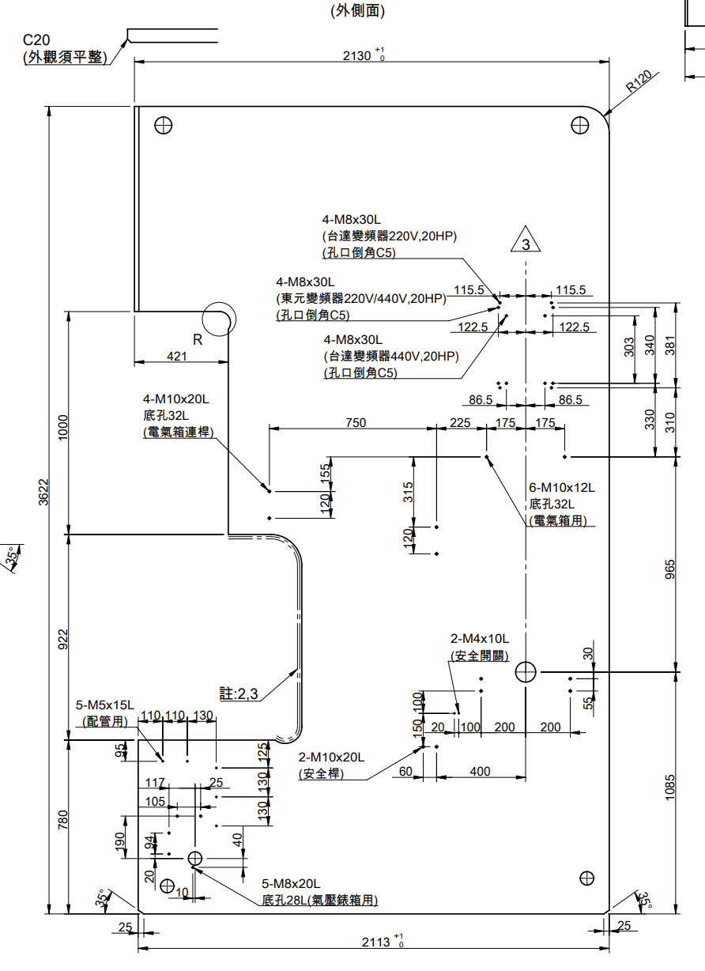
 | vv | 10 | 10 | 10 | 10 | 10 | 10 | 10 | 10 | 10
 | ww1 | 5 | 5 | 5 | 5 | 5 | 5 | 5 | 5 | 5
 | ww2 | M8 | M8 | M8 | M8 | M8 | M8 | M8 | M8 | M8
 | ww3 | 20 | 20 | 20 | 20 | 15 | 15 | 16 | 20 | 20
 | ww4 | 20 | 20 | 31 | 30 | 26 | 26 | 16 | 28 | 20
台達變頻器440V, 15, 20HP；220V 15HP | xx1 | 0 | 0 | 0 | 0 | 0 | 0 | 4 | 0 | 0
 | xx2 | 0 | 0 | 0 | 0 | 0 | 0 | M8 | 0 | 0
 | xx3 | 0 | 0 | 0 | 0 | 0 | 0 | 30 | 0 | 0
 | xx4 | 0 | 0 | 0 | 0 | 0 | 0 | C5 | 0 | 0
 | yy1 | 0 | 0 | 0 | 0 | 0 | 0 | 303 | 0 | 0
 | yy2 | 0 | 0 | 0 | 0 | 0 | 0 | 330 | 0 | 0
 | ddd1 | 0 | 0 | 0 | 0 | 0 | 0 | 86.5 | 0 | 0
 | ddd2 | 0 | 0 | 0 | 0 | 0 | 0 | 86.5 | 0 | 0
台達變頻器220V, 20HP | iii1 | 0 | 0 | 0 | 0 | 0 | 0 | 4 | 4 | 0
 | iii2 | 0 | 0 | 0 | 0 | 0 | 0 | M8 | M8 | 0
 | iii3 | 0 | 0 | 0 | 0 | 0 | 0 | 30 | 30 | 0
 | iii4 | 0 | 0 | 0 | 0 | 0 | 0 | C5 | C5 | 0
 | zz1 | 0 | 0 | 0 | 0 | 0 | 0 | 381 | 0 | 0
 | zz2 | 0 | 0 | 0 | 0 | 0 | 0 | 290 | 0 | 0
 | eee1 | 0 | 0 | 0 | 0 | 0 | 0 | 115.5 | 0 | 0
 | eee2 | 0 | 0 | 0 | 0 | 0 | 0 | 115.5 | 0 | 0
東元變頻器440V, 15, 20HP | ggg1 | 0 | 0 | 0 | 0 | 0 | 0 | 4 | 0 | 0
 | ggg2 | 0 | 0 | 0 | 0 | 0 | 0 | M6 | 0 | 0
 | ggg3 | 0 | 0 | 0 | 0 | 0 | 0 | 25 | 0 | 0
 | ggg4 | 0 | 0 | 0 | 0 | 0 | 0 | C3 | 0 | 0
 | bbb1 | 0 | 0 | 0 | 0 | 0 | 0 | 286 | 0 | 0
 | bbb2 | 0 | 0 | 0 | 0 | 0 | 0 | 340 | 0 | 0
 | ccc1 | 0 | 0 | 0 | 0 | 0 | 0 | 86.5 | 0 | 0
 | ccc2 | 0 | 0 | 0 | 0 | 0 | 0 | 86.5 | 0 | 0
東元變頻器220V, 15, 20HP | fff1 | 0 | 0 | 0 | 0 | 0 | 0 | 4 | 0 | 0
 | fff2 | 0 | 0 | 0 | 0 | 0 | 0 | M8 | 0 | 0
 | fff3 | 0 | 0 | 0 | 0 | 0 | 0 | 30 | 0 | 0
 | fff4 | 0 | 0 | 0 | 0 | 0 | 0 | C5 | 0 | 0
 | aaa1 | 0 | 0 | 0 | 0 | 0 | 0 | 340 | 381 | 0
 | aaa2 | 0 | 0 | 0 | 0 | 0 | 0 | 310 | 310 | 0
 | hhh1 | 0 | 0 | 0 | 0 | 0 | 0 | 122.5 | 115.5 | 0
 | hhh2 | 0 | 0 | 0 | 0 | 0 | 0 | 122.5 | 115.5 | 0
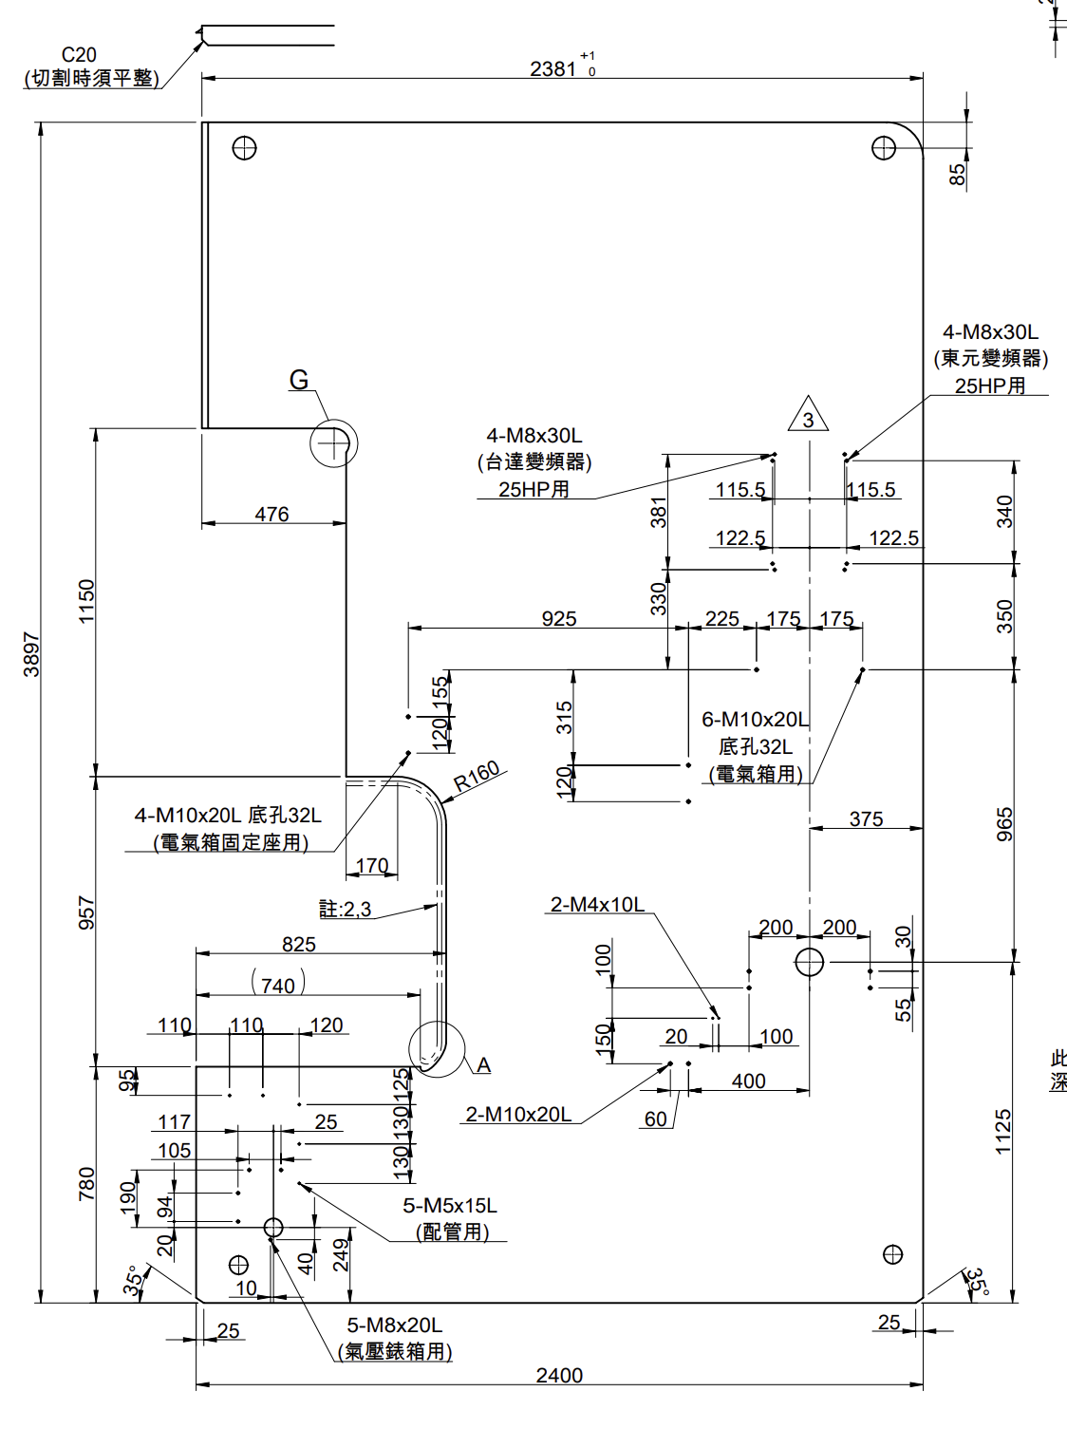
東元變頻器, 15HP220V | x1 | 0 | 0 | 0 | 0 | 0 | 4 | 0 | 0 | 0
 | x2 | 0 | 0 | 0 | 0 | 0 | M8 | 0 | 0 | 0
 | x3 | 0 | 0 | 0 | 0 | 0 | 25 | 0 | 0 | 0
 | x4 | 0 | 0 | 0 | 0 | 0 | C5 | 0 | 0 | 0
 | w1 | 0 | 0 | 0 | 0 | 0 | 340 | 0 | 0 | 0
 | w2 | 0 | 0 | 0 | 0 | 0 | 260 | 0 | 0 | 0
 | u | 0 | 0 | 0 | 0 | 0 | 122.5 | 0 | 0 | 0
 | v | 0 | 0 | 0 | 0 | 0 | 122.5 | 0 | 0 | 0
東元變頻器10, 15HP440V | dd1 | 0 | 0 | 0 | 0 | 0 | 4 | 0 | 0 | 0
 | dd2 | 0 | 0 | 0 | 0 | 0 | M6 | 0 | 0 | 0
 | dd3 | 0 | 0 | 0 | 0 | 0 | 25 | 0 | 0 | 0
 | dd4 | 0 | 0 | 0 | 0 | 0 | C5 | 0 | 0 | 0
 | cc1 | 0 | 0 | 0 | 0 | 0 | 96 | 0 | 0 | 0
 | cc2 | 0 | 0 | 0 | 0 | 0 | 96 | 0 | 0 | 0
 | bb1 | 0 | 0 | 0 | 0 | 0 | 286 | 0 | 0 | 0
 | bb2 | 0 | 0 | 0 | 0 | 0 | 30 | 0 | 0 | 0
台達變頻器10, 15HP | aa1 | 0 | 0 | 0 | 0 | 4 | 4 | 0 | 0 | 0 | if aa1 == 0: Deactivate
 | aa2 | 0 | 0 | 0 | 0 | M8 | M8 | 0 | 0 | 0
 | aa3 | 0 | 0 | 0 | 0 | 30 | 30 | 0 | 0 | 0
 | aa4 | 0 | 0 | 0 | 0 | C5 | C5 | 0 | 0 | 0
 | z1 | 0 | 0 | 0 | 0 | 0 | 86.5 | 0 | 0 | 0
 | z2 | 0 | 0 | 0 | 0 | 0 | 86.5 | 0 | 0 | 0
 | y1 | 0 | 0 | 0 | 0 | 0 | 303 | 0 | 0 | 0
 | y2+bb2 | 0 | 0 | 0 | 0 | 0 | 260 | 0 | 0 | 0
電氣箱用 | ee1 | 6 | 6 | 6 | 0 | 4 | 6 | 0 | 0 | 0
 | ee2 | M10 | M10 | M10 | 0 | M10 | M10 | 0 | 0 | 0
 | ee3 | 10000 | 20 | 15 | 0 | 20 | 20 | 0 | 0 | 0
 | ee4 | 10000 | 0 | 20 | 0 | 32 | 32 | 0 | 0 | 0
 | ff1 | 150 | 150 | 150 | 0 | 175 | 175 | 0 | 0 | 0
 | ff2 | 150 | 150 | 150 | 0 | 175 | 175 | 0 | 0 | 0
 | w1 | 0 | 0 | 0 | 0 | 0 | 340 | 0 | 0 | 0
 | w2 | 0 | 0 | 0 | 0 | 0 | 260 | 0 | 0 | 0
 | w3 | 810 | 810 | 810 | 0 | 965 | 965 | 965 | 0 | 0
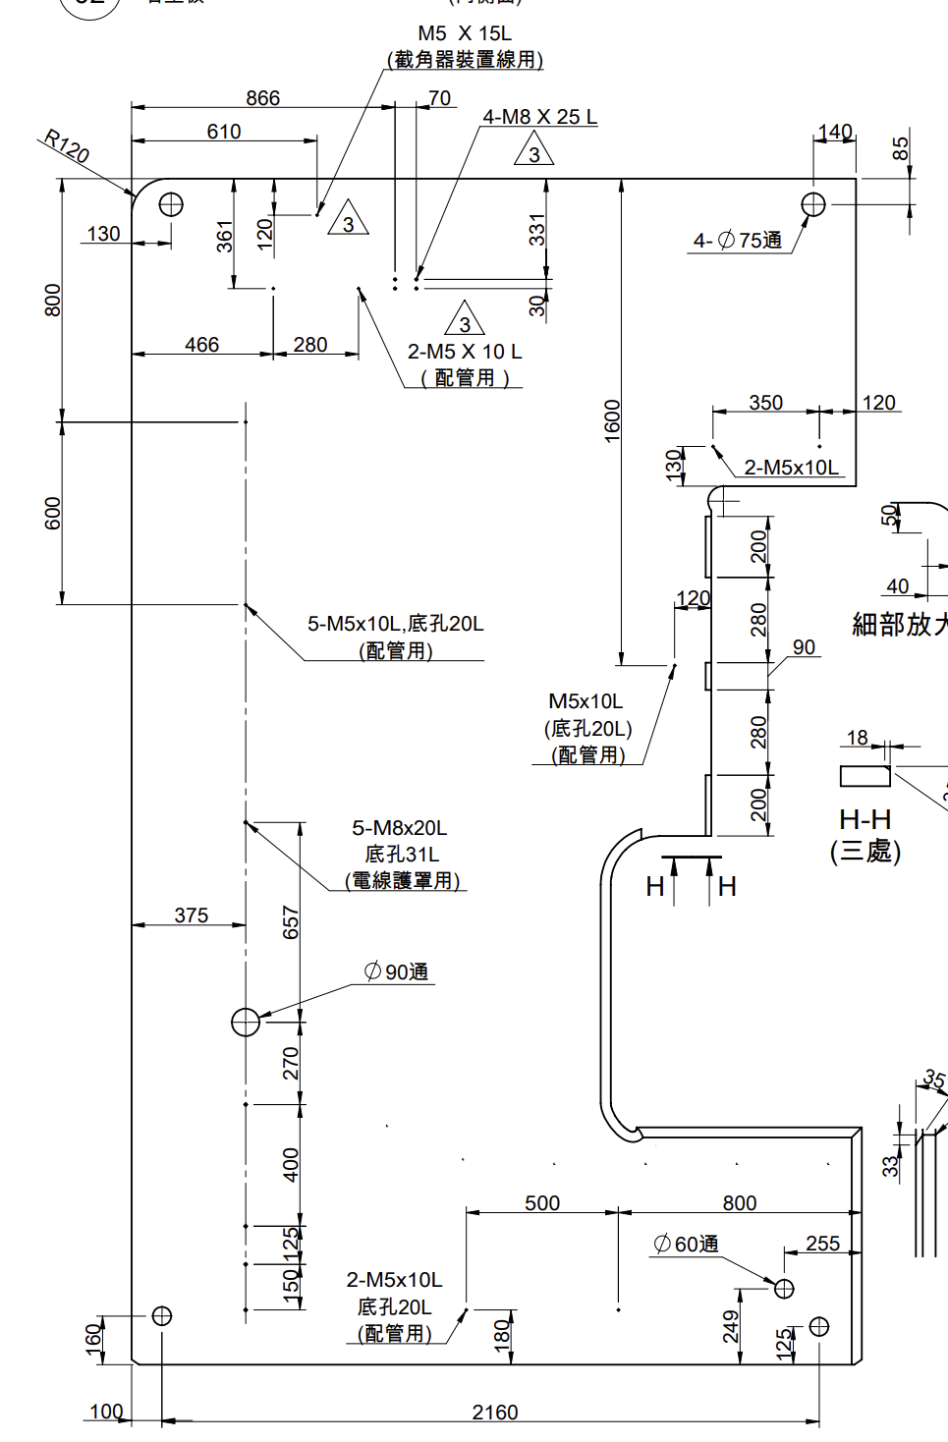
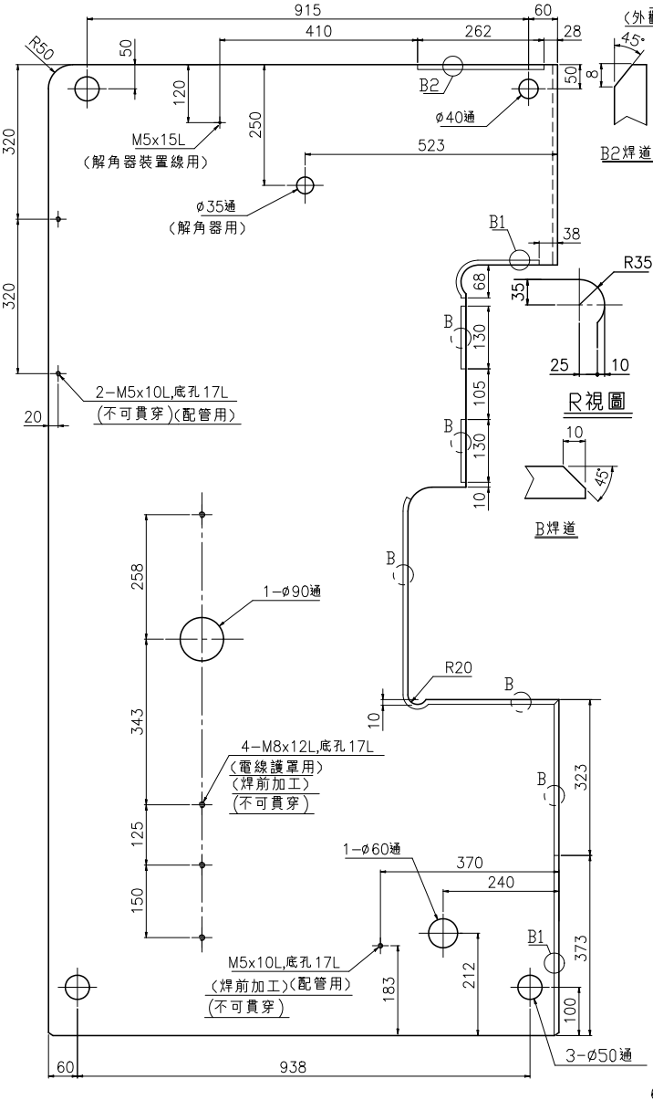
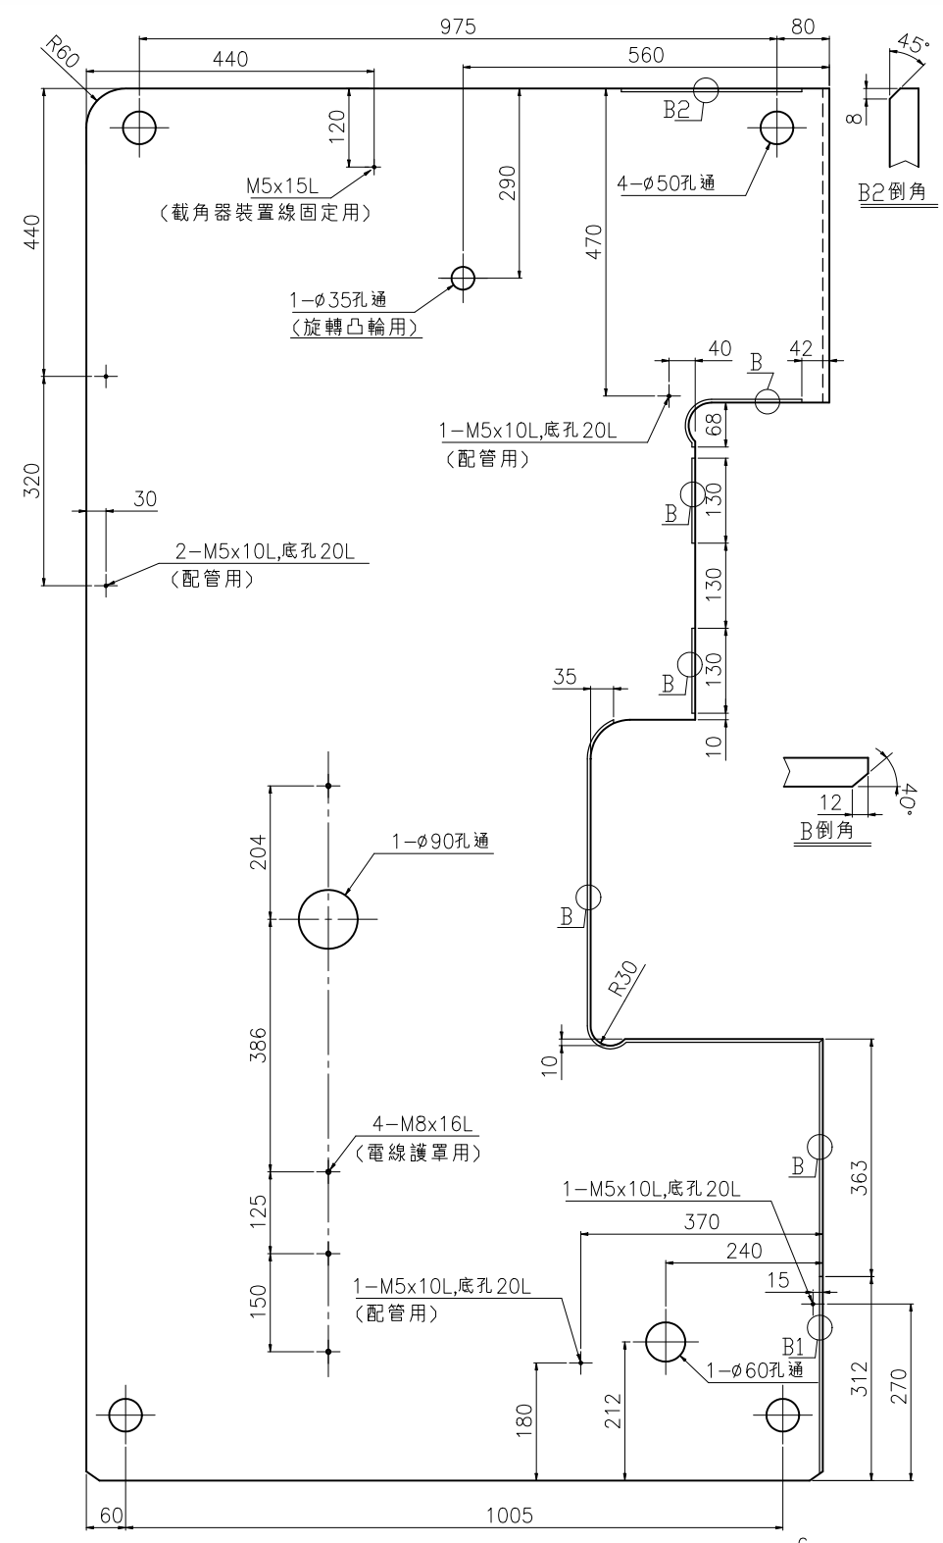
 | w4 | 821 | 858 | 900 | 0 | 1128 | 1155 | 1172 | 0 | 0
 | kk1 | 28 | 28 | 28 | 0 | 30 | 30 | 30 | 30 | 30
 | kk2 | 55 | 55 | 55 | 0 | 55 | 55 | 55 | 55 | 55
 | ll1 | 185 | 185 | 185 | 0 | 200 | 200 | 200 | 200 | 200
 | ll2 | 185 | 185 | 185 | 0 | 200 | 200 | 200 | 200 | 200
台達變頻器10HP | jjj1 | 0 | 0 | 0 | 0 | 4 | 0 | 0 | 0 | 0
 | jjj2 | 0 | 0 | 0 | 0 | M8 | 0 | 0 | 0 | 0
 | jjj3 | 0 | 0 | 0 | 0 | 30 | 0 | 0 | 0 | 0
 | jjj4 | 0 | 0 | 0 | 0 | C5 | 0 | 0 | 0 | 0
 | kkk1 | 0 | 0 | 0 | 0 | 303 | 0 | 0 | 0 | 0
 | kkk2 | 0 | 0 | 0 | 0 | 170 | 0 | 0 | 0 | 0
 | ooo1 | 0 | 0 | 0 | 0 | 86.5 | 0 | 0 | 0 | 0
 | ooo2 | 0 | 0 | 0 | 0 | 86.5 | 0 | 0 | 0 | 0
東元變頻器10HP | mmm1 | 0 | 0 | 0 | 0 | 4 | 0 | 0 | 0 | 0
 | mmm2 | 0 | 0 | 0 | 0 | M6 | 0 | 0 | 0 | 0
 | mmm3 | 0 | 0 | 0 | 0 | 25 | 0 | 0 | 0 | 0
 | mmm4 | 0 | 0 | 0 | 0 | C3 | 0 | 0 | 0 | 0
 | nnn1 | 0 | 0 | 0 | 0 | 96 | 0 | 0 | 0 | 0
 | nnn2 | 0 | 0 | 0 | 0 | 96 | 0 | 0 | 0 | 0
 | lll1 | 0 | 0 | 0 | 0 | 286 | 0 | 0 | 0 | 0
 | lll2 | 0 | 0 | 0 | 0 | 10 | 0 | 0 | 0 | 0
東元變頻器220V/440V, 20HP | qqq1 | 0 | 0 | 0 | 0 | 0 | 0 | 0 | 4 | 0
 | qqq2 | 0 | 0 | 0 | 0 | 0 | 0 | 0 | M8 | 0
 | qqq3 | 0 | 0 | 0 | 0 | 0 | 0 | 0 | 30 | 0
 | qqq4 | 0 | 0 | 0 | 0 | 0 | 0 | 0 | C5 | 0
 | ppp1 | 0 | 0 | 0 | 0 | 0 | 0 | 0 | 122.5 | 0
 | ppp2 | 0 | 0 | 0 | 0 | 0 | 0 | 0 | 122.5 | 0
 | rrr1 | 0 | 0 | 0 | 0 | 0 | 0 | 0 | 340 | 0
 | rrr2 | 0 | 0 | 0 | 0 | 0 | 0 | 0 | 330 | 0
台達變頻器440V, 20HP | sss1 | 0 | 0 | 0 | 0 | 0 | 0 | 0 | 4 | 0
 | sss2 | 0 | 0 | 0 | 0 | 0 | 0 | 0 | M8 | 0
 | sss3 | 0 | 0 | 0 | 0 | 0 | 0 | 0 | 30 | 0
 | sss4 | 0 | 0 | 0 | 0 | 0 | 0 | 0 | C5 | 0
 | ttt1 | 0 | 0 | 0 | 0 | 0 | 0 | 0 | 86.5 | 0
 | ttt2 | 0 | 0 | 0 | 0 | 0 | 0 | 0 | 86.5 | 0
 | uuu | 0 | 0 | 0 | 0 | 0 | 0 | 0 | 303 | 0
東元變頻器25HP | yyy1 | 0 | 0 | 0 | 0 | 0 | 0 | 0 | 0 | 4
 | yyy2 | 0 | 0 | 0 | 0 | 0 | 0 | 0 | 0 | M8
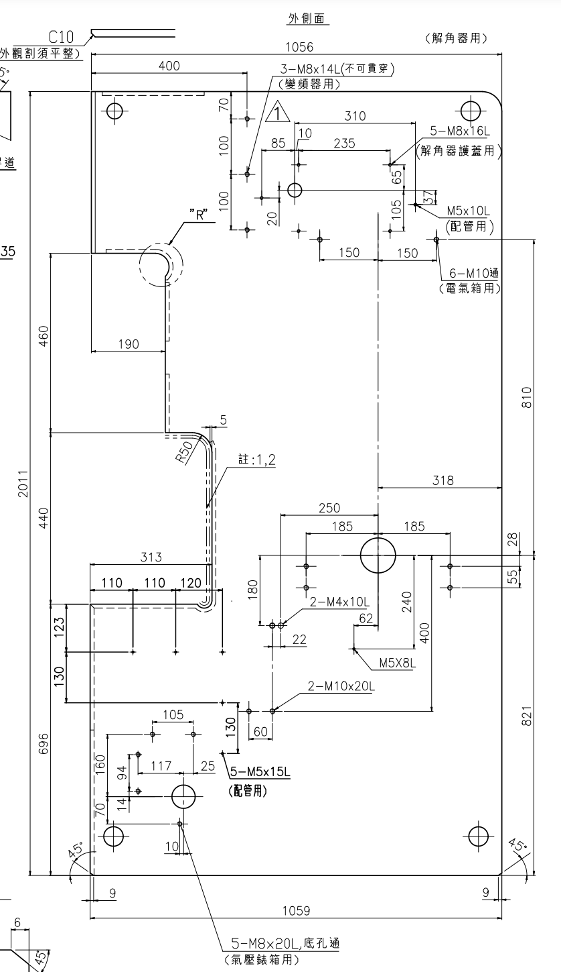
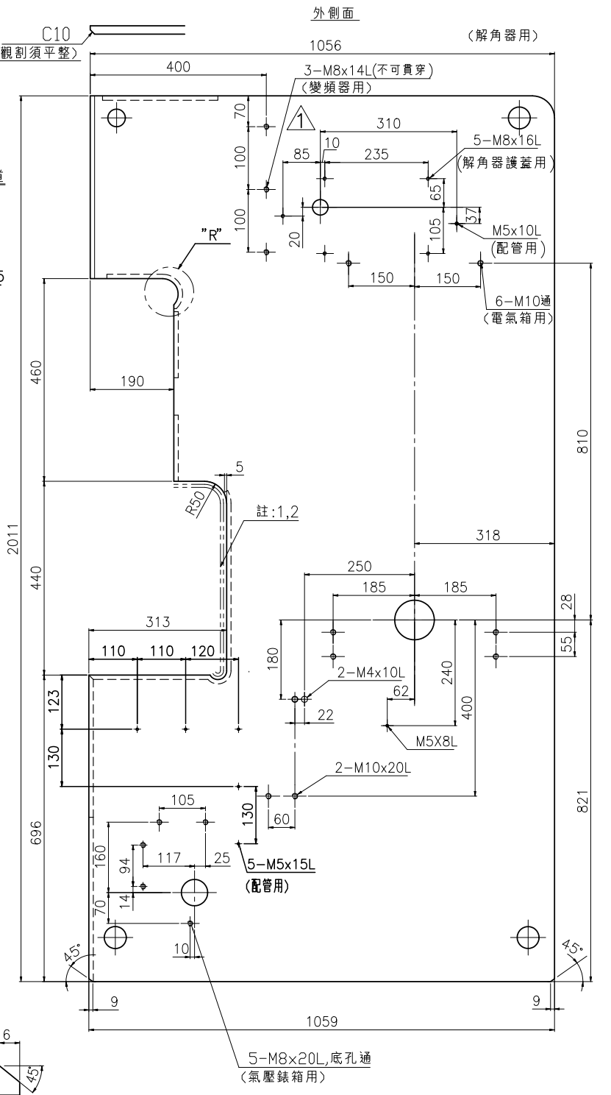
 | yyy3 | 0 | 0 | 0 | 0 | 0 | 0 | 0 | 0 | 30
 | zzz1 | 0 | 0 | 0 | 0 | 0 | 0 | 0 | 0 | 122.5
 | zzz2 | 0 | 0 | 0 | 0 | 0 | 0 | 0 | 0 | 122.5
 | aaaa1 | 0 | 0 | 0 | 0 | 0 | 0 | 0 | 0 | 340
 | aaaa2 | 0 | 0 | 0 | 0 | 0 | 0 | 0 | 0 | 350
台達變頻器25HP | bbbb1 | 0 | 0 | 0 | 0 | 0 | 0 | 0 | 0 | 4
 | bbbb2 | 0 | 0 | 0 | 0 | 0 | 0 | 0 | 0 | m8
 | bbbb3 | 0 | 0 | 0 | 0 | 0 | 0 | 0 | 0 | 30
 | cccc1 | 0 | 0 | 0 | 0 | 0 | 0 | 0 | 0 | 115.5
 | cccc2 | 0 | 0 | 0 | 0 | 0 | 0 | 0 | 0 | 115.5
 | dddd1 | 0 | 0 | 0 | 0 | 0 | 0 | 0 | 0 | 381
 | dddd2 | 0 | 0 | 0 | 0 | 0 | 0 | 0 | 0 | 330
解角器裝置線用 | vvv1 | M5 | M5 | M5 | M5 | M5 | 0 | 0 | 0 | M5
 | vvv2 | 15 | 15 | 15 | 15 | 15 | 0 | 0 | 0 | 15
 | www | 700 | 696 | 776 | 805 | 840 | 0 | 0 | 0 | 1771
 | xxx | 120 | 120 | 120 | 120 | 120 | 0 | 0 | 0 | 120
解角器用 | eeee | 523 | 560 | 607 | 663 | 0 | 0 | 0 | 0 | 0
 | ffff | 250 | 290 | 305 | 330 | 0 | 0 | 0 | 0 | 0
 | gggg | 35 | 35 | 35 | 35 | 0 | 0 | 0 | 0 | 0
變頻器用 | iiii1 | 3 | 3 | 3 | 3 | 0 | 0 | 0 | 0 | 0
 | iiii2 | M8 | M8 | M8 | M8 | 0 | 0 | 0 | 0 | 0
 | iiii3 | 14 | 14 | 16 | 12 | 0 | 0 | 0 | 0 | 0
 | iiii4 | 14 | 19 | 22 | 22 | 0 | 0 | 0 | 0 | 0
 | hhhh1 | 70 | 100 | 120 | 375 | 0 | 0 | 0 | 0 | 0
 | hhhh2 | 100 | 100 | 100 | 100 | 0 | 0 | 0 | 0 | 0
 | hhhh3 | 100 | 100 | 100 | 100 | 0 | 0 | 0 | 0 | 0
 | jjjj | 400 | 420 | 480 | 510 | 0 | 0 | 0 | 0 | 0
解角器護套用 | kkkk1 | 5 | 5 | 5 | 5 | 0 | 0 | 0 | 0 | 0
 | kkkk2 | M8 | M8 | M8 | M8 | 0 | 0 | 0 | 0 | 0
 | kkkk3 | 16 | 16 | 16 | 16 | 0 | 0 | 0 | 0 | 0
 | llll1 | 235 | 235 | 235 | 235 | 0 | 0 | 0 | 0 | 0
 | lll2 | 10 | 10 | 10 | 10 | 0 | 0 | 0 | 0 | 0
 | llll3 | 85 | 85 | 85 | 85 | 0 | 0 | 0 | 0 | 0
 | mmmm1 | 65 | 65 | 65 | 65 | 0 | 0 | 0 | 0 | 0
 | mmmm2 | 105 | 105 | 105 | 105 | 0 | 0 | 0 | 0 | 0
 | mmmm3 | 20 | 20 | 20 | 20 | 0 | 0 | 0 | 0 | 0
配管用 | nnnn | 310 | 310 | 310 | 310 | 0 | 0 | 0 | 0 | 0
 | oooo | 37 | 37 | 37 | 37 | 0 | 0 | 0 | 0 | 0
 | pppp1 | M5 | M5 | M5 | M5 | 0 | 0 | 0 | 0 | 0
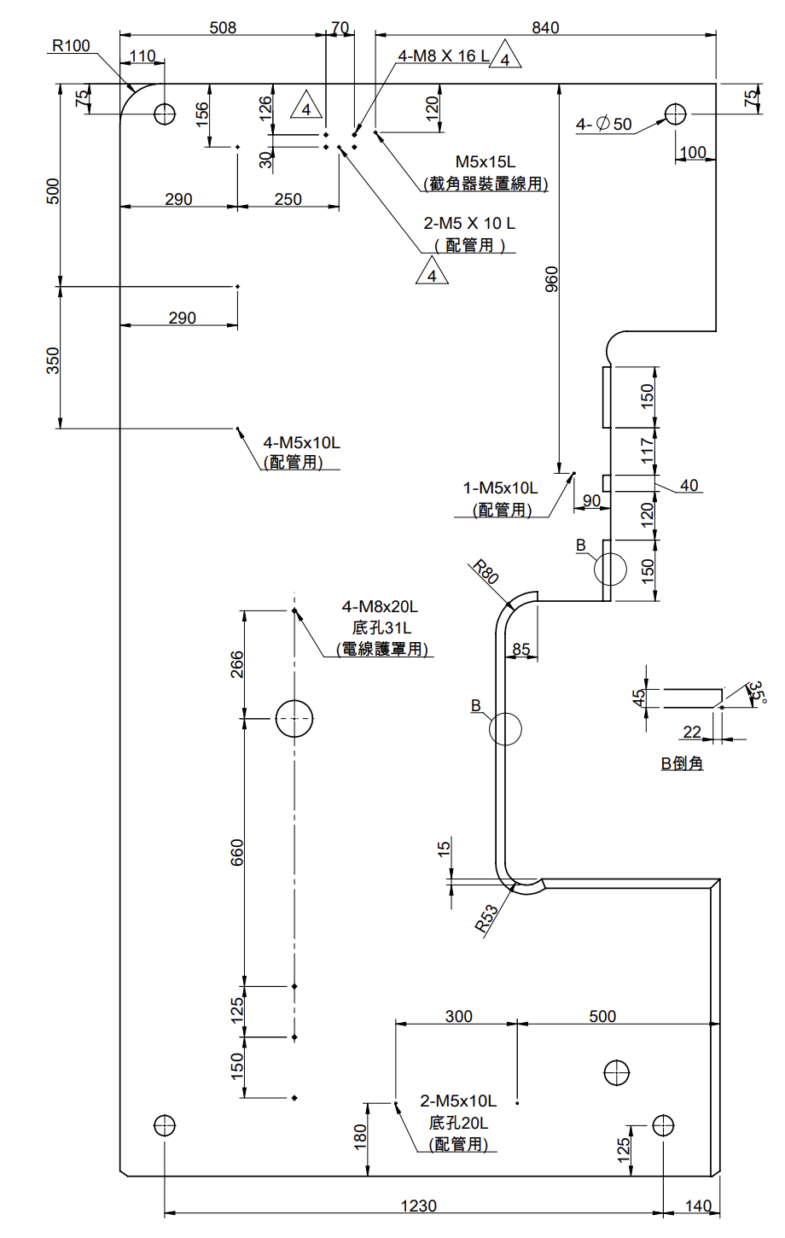
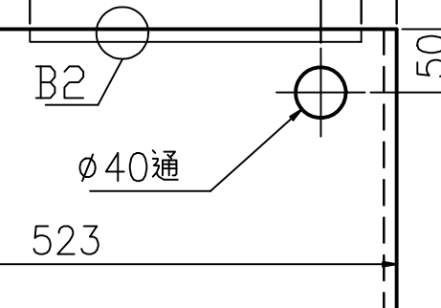
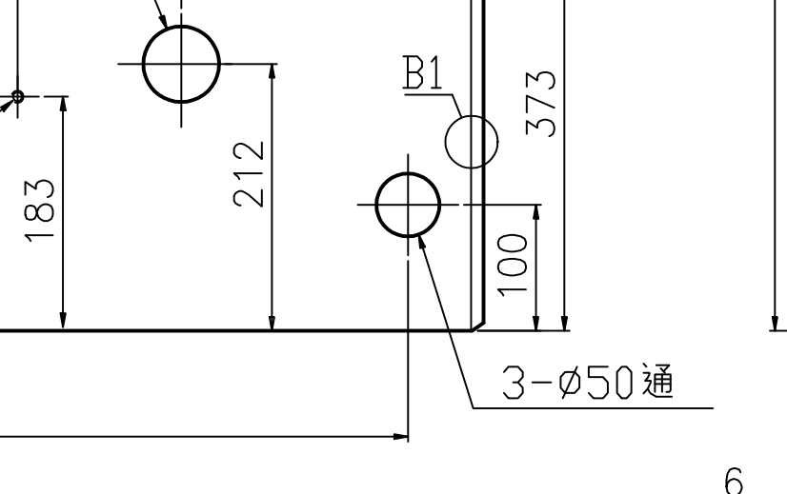
 | pppp2 | 10 | 10 | 10 | 10 | 0 | 0 | 0 | 0 | 0
M5X8L | qqqq1 | M5 | M5 | M5 | 0 | 0 | 0 | 0 | 0 | 0
 | qqqq2 | 8 | 8 | 8 | 0 | 0 | 0 | 0 | 0 | 0
 | rrrr | 62 | 55 | 52 | 0 | 0 | 0 | 0 | 0 | 0
 | ssss | 240 | 240 | 290 | 0 | 0 | 0 | 0 | 0 | 0
旋轉凸輪用 | tttt | 0 | 560 | 607 | 0 | 0 | 0 | 0 | 0 | 0
 | uuuu | 0 | 290 | 305 | 0 | 0 | 0 | 0 | 0 | 0
 | vvvv | 0 | 35 | 35 | 0 | 0 | 0 | 0 | 0 | 0
吊孔 | xxxx1 | 50 | 60 | 60 | 80 | 75 | 80 | 85 | 85 | 85
 | xxxx2 | 100 | 100 | 100 | 100 | 125 | 125 | 160 | 160 | 160
 | xxxx3 | 100 | 100 | 100 | 100 | 125 | 125 | 125 | 125 | 125
 | xxxx4 | 50 | 60 | 60 | 80 | 75 | 80 | 85 | 85 | 85
 | yyyy1 | 81 | 81 | 81 | 80 | 110 | 120 | 130 | 131 | 130
 | yyyy2 | 60 | 60 | 60 | 90 | 110 | 120 | 130 | 100 | 100
 | yyyy3 | 61 | 61 | 60 | 90 | 140 | 120 | 125 | 130 | 140
 | yyyy4 | 60 | 60 | 60 | 90 | 100 | 120 | 120 | 130 | 140
 | zzzz1 | 1 | 4 | 4 | 4 | 4 | 4 | 4 | 4 | 4
 | zzzz2 | 40 | 50 | 50 | 50 | 50 | 60 | 75 | 75 | 75
 | aaaaa1 | 3 | 4 | 4 | 4 | 4 | 4 | 4 | 4 | 4
 | aaaaa2 | 50 | 50 | 50 | 50 | 50 | 60 | 75 | 75 | 75
5-M5X15L(配管用) | qq1 | 123 | 110 | 123 | 120 | 125 | 125 | 125 | 125 | 125
 | qq2 | 130 | 130 | 130 | 130 | 130 | 130 | 130 | 130 | 130
 | qq4 | 123 | 110 | 123 | 90 | 95 | 95 | 95 | 95 | 95
 | rr1 | 110 | 110 | 110 | 110 | 110 | 110 | 110 | 110 | 110
 | rr2 | 110 | 110 | 110 | 100 | 110 | 110 | 110 | 110 | 110
 | rr3 | 120 | 120 | 120 | 120 | 130 | 120 | 120 | 130 | 120
 | ss1 | 5 | 5 | 5 | 5 | 5 | 5 | 5 | 5 | 5
 | ss2 | M5 | M5 | M5 | M5 | M5 | M5 | M5 | M5 | M5
 | ss3 | 15 | 10 | 15 | 15 | 15 | 15 | 15 | 15 | 15
2-M4X10L | mm1 | 400 | 400 | 400 | 335 | 615 | 615 | 185 | 335 | 335
 | mm2 | 97 | 97 | 97 | 100 | 125 | 150 | 100 | 100 | 100
 | mm3 | 220 | 220 | 220 | 150 | 0 | 0 | 150 | 150 | 150
 | nn1 | 22 | 22 | 22 | 22 | 22 | 20 | 22 | 20 | 20
 | nn3 | 0 | 0 | 0 | -80 | 80 | 80 | 78 | 80 | 80
 | nn4 | 272 | 272 | 272 | -338 | 420 | 390 | 400 | 400 | 400
 | pp1 | 2 | 2 | 2 | 2 | 2 | 2 | 2 | 2 | 2
 | pp2 | M4 | M4 | M4 | M4 | M4 | M4 | M4 | M4 | M4
 | pp3 | 10 | 10 | 10 | 10 | 10 | 10 | 10 | 10 | 10
2-M10X20L | mm1 | 400 | 400 | 400 | 335 | 615 | 615 | 185 | 335 | 335
 | mm2 | 97 | 97 | 97 | 100 | 125 | 150 | 100 | 100 | 100
 | mm3 | 220 | 220 | 220 | 150 | 0 | 0 | 150 | 150 | 150
 | nn1 | 22 | 22 | 22 | 22 | 22 | 20 | 22 | 20 | 20
 | nn2 | 60 | 60 | 60 | 60 | 60 | 60 | 60 | 60 | 60
 | nn3 | 0 | 0 | 0 | 80 | 80 | 80 | 78 | 80 | 80
 | nn4 | 272 | 272 | 272 | -338 | 420 | 390 | 400 | 400 | 400
 | oo1 | 2 | 2 | 2 | 2 | 2 | 2 | 2 | 2 | 2
 | oo2 | M10 | M10 | M10 | M10 | M10 | M10 | M10 | M10 | M10
 | oo3 | 20 | 20 | 20 | 20 | 20 | 20 | 20 | 20 | 20
1-M5X10L底孔20L配管用 | ssss1 | 0 | 1 | 1 | 0 | 0 | 0 | 0 | 0 | 0
 | ssss2 | M5 | M5 | M5 | M5 | M5 | M5 | M5 | M5 | M5
 | ssss3 | 0 | 10 | 10 | 0 | 0 | 0 | 0 | 0 | 0
 | ssss4 | 0 | 20 | 25 | 0 | 0 | 0 | 0 | 0 | 0
 | pppp | 0 | 15 | 15 | 0 | 0 | 0 | 0 | 0 | 0
 | wwww | 0 | 270 | 300 | 0 | 0 | 0 | 0 | 0 | 0

FRAME5
2D圖部件編號 |  | 裁料圖(外型尺寸)
標準零件尺寸
孔洞名稱 | 零件名稱 | 噸數 |  |  |  |  |  |  |  |  | 可調整尺寸關聯方程式
 | 變數 | 25 | 35 | 45 | 60 | 80 | 110 | 160 | 200 | 250
 | A | 61.5mm | 107.5mm | 86.5mm | 147.5mm | 233.5mm | 246.5mm | 293.5mm | 397.5mm | 325.5mm
 | B | 90mm | 90mm | 90mm | 90mm | 90mm | 90mm | 40mm | 50 | 40mm
 | C | 50mm | 50mm | 50mm | 50mm | 50mm | 50mm | 50mm | 10 | 50mm
 | D | 220mm | 220mm | 220mm | 220mm | 220mm | 255mm | 255mm | 245mm | 255mm
 | E | 234mm | 283mm | 302mm | 332mm | 362mm | 425mm | 460mm | 545mm | 537mm
 | F | 220mm | 220mm | 220mm | 220mm | 220mm | 255mm | 255mm | 265mm | 255mm
 | G | M8 | M8 | M8 | M8 | M8 | M8 | M8 | M8 | M8
 | H | M8 | M8 | M8 | M8 | M8 | M8 | M8 | M8 | M8
 | I | 238mm | 295mm | 290mm | 333mm | 353mm | 350mm | 295mm | 292mm | 292mm
 | J | 40mm | 40mm | 40mm | 40mm | 40mm | 40mm | *40mm | 40mm | 50mm
 | K | 23.5mm | 66.5mm | 43.5mm | 104.5mm | 190.5mm | 203.5mm | *203.5mm | 397.5 | 0
 | L | 350mm | 350mm | 350mm | 473mm | 530mm | 590mm | 790mm | 800mm | 825mm
 | M | 40mm | 40mm | 40mm | 40mm | 40mm | 40mm | 40mm | 40mm | 40mm
 | N | 125mm | 70mm | 70mm | 65mm | 30mm | 30mm | 30mm | 30mm | 30mm
 | O | 25mm | 25mm | 25mm | *25mm | *25mm | *25mm | *25mm | *25mm | *25mm
 | P | 105mm | 105mm | 105mm | *105m | *105m | *105m | *105m | *105m | *105m
 | Q | 488mm | 586mm | 626mm | 664mm | 744mm | 850mm | 940mm | 1110mm | 1180mm
 | R | 5mm | 10mm | 10mm | 15mm | 10mm | 10mm | 10mm | 10mm | 10mm
 | S | 55mm | 80mm | 80mm | 80mm | 73mm | 74mm | 74mm | 73mm | 74mm
 | T | 12.7mm | 12.7mm | 12.7mm | *5mm | *5mm | *5mm | *5mm | *5mm | *5mm
 | U1 | M6 | M6 | M6 | M6 | M6 | M6 | M6 | M6 | M6
 | U2 | *12mm | 9mm | 9mm | 9mm | *19mm | *22mm | *22mm | *25mm | 12mm
 | V | 20mm | 10mm | 10mm | 10mm | 10mm | 10mm | 10mm | 10mm | 10mm
 | W | 70mm | *70mm | *70mm | *70mm | *70mm | *70mm | *70mm | *70mm | *70mm
 | X | 188mm | *188mm | *188mm | *188mm | *188mm | *188mm | *188mm | *188mm | *188mm
 | Y | 6mm | 6mm | 8mm | 10mm | 10mm | 11mm | 11mm | 13mm | 13mm
 | Z | 45deg | 45deg | 45deg | 45deg | 45deg | 40deg | 40deg | 40deg | 40deg
 | AA | *10mm | 20mm | 10mm | *10mm | *10mm | *10mm | *10mm | *10mm | *10mm
 | AB | *150mm | *150mm | *150mm | 150mm | *150mm | *150mm | *150mm | *150mm | *150mm
 | AC | *35mm | *35mm | *35mm | 35mm | 100mm | 100mm | 100mm | 100mm | 100mm
 | AD | *8mm | *8mm | *8mm | *8mm | *8mm | 8mm | *8mm | *8mm | *8mm
 | AE | *10mm | *10mm | *10mm | *10mm | *10mm | 65mm | *65mm | *65mm | *65mm
 | AF | *10mm | *10mm | *10mm | *10mm | *10mm | 165mm | *165mm | *165mm | *165mm
 | AG | *10mm | *10mm | *10mm | *10mm | *10mm | 415mm | *415mm | *415mm | *415mm
 | AH(板厚) | 12mm | 12mm | 12mm | 16mm | 19mm | 22mm | 22mm | 25mm | 25mm
6-M8通 | aa1 | 6 | 6 | 6 | 6 | 6 | 6 | 6 | 6 | 6
 | aa2 | M8 | M8 | M8 | M8 | M8 | M8 | M8 | M8 | M8
 | aa3 | 5 | 5 | 5 | 5 | 5 | 5 | 5 | 5 | 5
 | aa4 | 45deg | 45deg | 45deg | 45deg | 45deg | 45deg | 45deg | 45deg | 45deg
 | AG | 415 | 415 | 415 | 415 | 415 | 415 | 415 | 415 | 415
 | A | 246.5 | 246.5 | 246.5 | 246.5 | 246.5 | 246.5 | 246.5 | 246.5 | 246.5
 | B | 90 | 90 | 90 | 90 | 90 | 90 | 90 | 90 | 90
 | C | 90 | 90 | 90 | 90 | 90 | 90 | 90 | 90 | 90
 | AF | 50 | 50 | 50 | 50 | 50 | 50 | 50 | 50 | 50
 | K | 203.5 | 203.5 | 203.5 | 203.5 | 203.5 | 203.5 | 203.5 | 203.5 | 203.5
 | J | 40 | 40 | 40 | 40 | 40 | 40 | 40 | 40 | 40
 | AE | 65 | 65 | 65 | 65 | 65 | 65 | 65 | 65 | 65
 | AH(板厚) | 12mm | 12mm | 12mm | 16mm | 19mm | 22mm | 22mm | 25mm | 25mm
 | bb |  |  |  |  |  | 415
 | cc1 |  |  |  |  |  |  |  | 50 | 0
 | cc2 |  |  |  |  |  |  |  | 50 | 40
TY牌電磁閥 | G | M8 | M8 | M8 | M8 | M8 | M8 | M8 | M8 | M8
 | L | 350mm | 350mm | 350mm | 473mm | 530mm | 590mm | 790mm | 800mm | 825mm
 | A | 61.5mm | 107.5mm | 86.5mm | 147.5mm | 233.5mm | 246.5mm | 293.5mm | 397.5mm | 325.5mm
 | B | 90mm | 90mm | 90mm | 90mm | 90mm | 90mm | 40mm | 40mm | 40mm
 | C | 50mm | 50mm | 50mm | 50mm | 50mm | 50mm | 50mm | 10mm | 50mm
 | Q | 488mm | 586mm | 626mm | 664mm | 744mm | 850mm | 940mm | 1110mm | 1180mm

 | 零件名稱 | FRAME45(材料圖零件8)
 | 變數 噸數 | 25 | 35 | 45 | 60 | 80 | 110 | 160 | 200 | 250
 | A | 386 | 484 | 514 | 544 | 614 | 670 | 730 | 900 | 970
 | B | 220 | 279 | 298 | 378 | 367 | 476 | 535 | 552 | 610
 | C | 0 | 0 | 0 | 0 | 0 | 295 | 325 | 0 | 0
 | D | 0 | 0 | 0 | 0 | 75 | 80 | 80 | 80 | 0
 | E | 0 | 0 | 0 | 0 | 40 | 40 | 40 | 40 | 40
 | F | 40 | 40 | 40 | 35 | 45 | 40 | 40 | 40 | 40
 | G | 0 | 0 | 0 | 0 | 0 | 40 | 40 | 0 | 0
 | H | 14 | 14 | 14 | 16 | 10 | 11 | 11 | 13 | 13
 | I | 0 | 0 | 0 | 0 | 0 | 11 | 11 | 0 | 0
 | J | 25 | 25 | 28 | 32 | 19 | 22 | 22 | 25 | 25
35孔通 | a | 0 | 0 | 0 | 0 | 0 | 335 | 365 | 450 | 485
 | b | 0 | 0 | 0 | 0 | 38 | 38 | 42 | 40 | 42
 | c | 0 | 0 | 0 | 0 | 38 | 40 | 40 | 40 | 50

FRAME11
2D圖部件編號 |  | 裁料圖(外型尺寸)
標準零件尺寸
 | 零件名稱 | 噸數 |  |  |  |  |  |  |  |  | 可調整尺寸關聯方程式
 | 變數 | 25 | 35 | 45 | 60 | 80 | 110 | 160 | 200 | 250
 | A | 180 | 190 | 200 | 220 | 240 | 270 | 310 | 0 | 0
 | B | 90 | 90 | 90 | 105 | 115 | 125 | 155 | 0 | 0
大孔 | a | 27 | 25 | 25 | 40 | 39 | 22 | 0 | 0 | 0
 | b | 100 | 110 | 120 | 130 | 150 | 170 | 190 | 0 | 0
RC1/8 | c1 | 8.2 | 8.2 | 8.2 | 8.2 | 8.2 | 8.2 | 0 | 0 | 0
 | c2(deg) | 3.58 | 3.58 | 3.58 | 3.58 | 3.58 | 3.58 | 0 | 0 | 0
 | c3 | 6.2 | 6.2 | 6.2 | 6.2 | 6.2 | 6.2 | 0 | 0 | 0
 | c4 | 9.147 | 9.147 | 9.147 | 9.147 | 9.147 | 9.147 | 0 | 0 | 0

FRAME27
2D圖部件編號 |  | 裁料圖(外型尺寸)
 | 變數 | 25 | 35 | 45 | 60 | 80 | 110 | 160 | 200 | 250
 | A | 275 | 294 | 318 | 363 | 390 | 460 | 545 | 561 | 641
 | B | 100 | 145 | 100 | 190 | 270 | 280 | 280 | 150 | 300
 | C | 10 | 10 | 10 | 15 | 10 | 15 | 19 | 19 | 12
 | D | 35 | 35 | 35 | 35 | 45 | 35 | 35 | 35 | 35
 | E | 19 | 22 | 22 | 19 | 19 | 25 | 38 | 38 | 35
M5 | a1 | 2 | 2 | 2 | 2 | 2 | 2 | 2 | 2 | 2
 | a2 | M5 | M5 | M5 | M5 | M5 | M5 | M5 | M5 | M5
 | a3 | 10 | 10 | 10 | 10 | 10 | 10 | 15 | 15 | 10
 | b | 50 | 60 | 50 | 50 | 50 | 50 | 50 | 50 | 50
 | c | 75 | 75 | 75 | 75 | 75 | 75 | 75 | 75 | 75

